Nennformular
NENNFORMULAR - LM - Leichtathletik - 25.06.2023 - Sankt Georgen a.d. Gusen

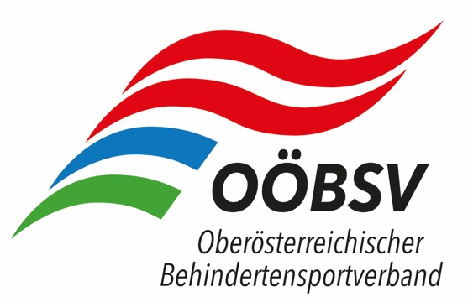

Verein

Verantwortliche Person

Mailadresse

Telefon

Vorname / Nachname |  | PLZ, Wohnort | Klasse | Sitzend | Sportpassnummer | Datum letzte Untersuchung Sportpass | 100m | 200m | 400m | 1500m | 5000m | Balken - Weitsprung | Hchsprung | Kugel | DS Kugel | Speer | Diskus | Keule | Schlagball | Bewerbe
 |  |  |  |  |  |  |  |  |  |  |  |  |  |  |  |  |  |  |  | 0
 |  |  |  |  |  |  |  |  |  |  |  |  |  |  |  |  |  |  |  | 0
 |  |  |  |  |  |  |  |  |  |  |  |  |  |  |  |  |  |  |  | 0
 |  |  |  |  |  |  |  |  |  |  |  |  |  |  |  |  |  |  |  | 0
 |  |  |  |  |  |  |  |  |  |  |  |  |  |  |  |  |  |  |  | 0
 |  |  |  |  |  |  |  |  |  |  |  |  |  |  |  |  |  |  |  | 0
 |  |  |  |  |  |  |  |  |  |  |  |  |  |  |  |  |  |  |  | 0
 |  |  |  |  |  |  |  |  |  |  |  |  |  |  |  |  |  |  |  | 0
 |  |  |  |  |  |  |  |  |  |  |  |  |  |  |  |  |  |  |  | 0
 |  |  |  |  |  |  |  |  |  |  |  |  |  |  |  |  |  |  |  | 0
 |  |  |  |  |  |  |  |  |  |  |  |  |  |  |  |  |  |  |  | 0
 |  |  |  |  |  |  |  |  |  |  |  |  |  |  |  |  |  |  |  | 0
 |  |  |  |  |  |  |  |  |  |  |  |  |  |  |  |  |  |  |  | 0
 |  |  |  |  |  |  |  |  |  |  |  |  |  |  |  |  |  |  |  | 0
 |  |  |  |  |  |  |  |  |  |  |  |  |  |  |  |  |  |  |  | 0
 |  |  |  |  |  |  |  |  |  |  |  |  |  |  |  |  |  |  |  | 0
 |  |  |  |  |  |  |  |  |  |  |  |  |  |  |  |  |  |  |  | 0
 |  |  |  |  |  |  |  |  |  |  |  |  |  |  |  |  |  |  |  | 0
 |  |  |  |  |  |  |  |  |  |  |  |  |  |  |  |  |  |  |  | 0
 |  |  |  |  |  |  |  |  |  |  |  |  |  |  |  |  |  |  |  | 0
 |  |  |  |  |  |  |  |  |  |  |  |  |  |  |  |  |  |  |  | 0

 |  |  |  |  |  |  |  |  |  |  |  |  |  |  |  |  | Summe Bewerbe: |  |  | 0
 |  |  |  |  |  |  |  |  |  |  |  |  |  |  |  |  | Summe Nenngeld: |  |  | 0.00 €

Diese Formular ist bis spätestens 12.06.2023 per Mail an den OÖBSV: |  |  |  |  |  |  | office.ooebsv@liwest.at |  |  |  |  |  |  |  |  | zu übermitteln
 | und in cc an |  |  |  |  |  | klaus.althuber@me.com

Das Nenngeld ist vereinsweise unter Angabe der Namen der Sportler auf das Konto des OÖBSV, IBAN: AT66 2032 6023 0000 1373, bis zum 11. Juli 2022 einzuzahlen, eine Barbezahlung vor Ort kann nicht entgegengenommen werden! Eine Refundierung bei Nichtteilnahme ist nicht möglich!

Nennungen ausschließlich elektronisch über beiliegendes Excel Formular – Bewerbe und Nenngelder werden automatisch ausgerechnet und angezeigt.
Nach Nennschluss einlangende Nennungen können nicht mehr berücksichtigt werden. Unbedingt auch den Zeitplan für die Nennungen beachten.

